信用交易
融资融券市场交易数据统计(2025-04-22)

标的证券 | 融资融券余额（亿元） | 融资余额（亿元） | 融券余额（亿元） | 融资买入额（亿元） | 融资融券规模变化（亿元） | 融资余额增幅(‰) | 融券余额增幅(%)
统计数据 | 18,091.96 | 17,924.54 | 114.32 | 946.13 | -5.60 | -0.35 | 1.05
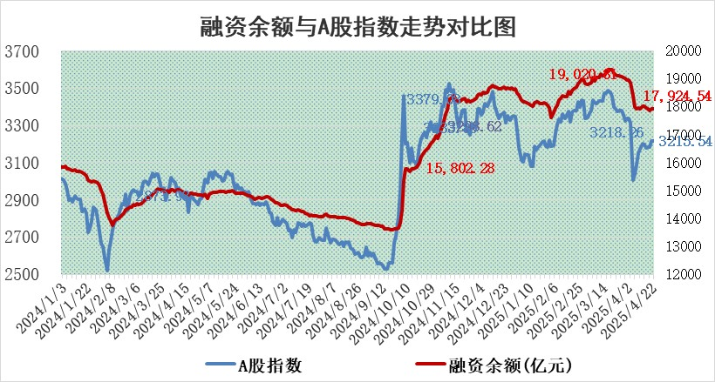

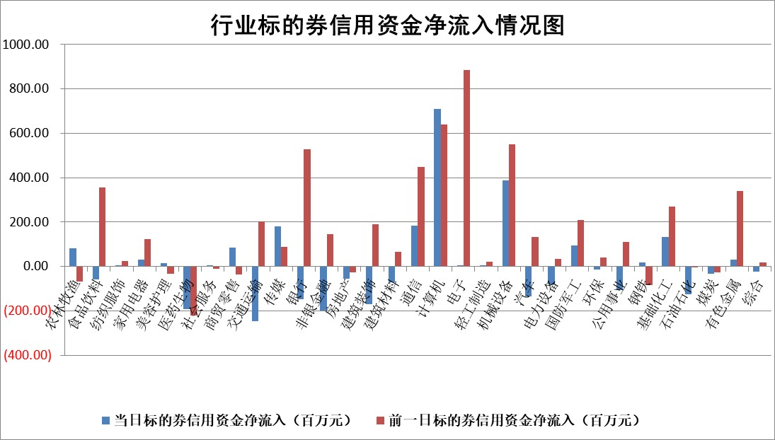

标的基金代码 | 标的基金简称 | 融资余额/市值(%) | 融资余额增幅(%) | 融资买入额/成交金额(%) | （融资余额净增额-融券余额净增额）/市值(‱) | 融券余额降幅(%) | ABS[（融资余额净增额-融券余额净增额）/市值净增额-1](%)
159902 | 华夏中小板ETF | 0.00 | 0.00 | 0.00 | 0.00 | 0.00 | 100.00
159915 | 易方达创业板ETF | 2.73 | -0.64 | 20876.59 | -1.79 | -10.35 | 95.83
159919 | 嘉实沪深300ETF | 0.68 | -0.06 | 0.52 | 0.01 | 4.88 | 99.76
159920 | 华夏恒生ETF | 34.78 | 0.05 | 65.71 | 1.58 | 0.00 | 96.11
159922 | 嘉实中证500ETF | 0.65 | -12.76 | 9.30 | -9.07 | 2.54 | 87.52
159925 | 南方沪深300ETF | 0.46 | 4.37 | 0.12 | 1.92 | -1.79 | 151.47
159928 | 消费ETF | 2.23 | -3.29 | 0.46 | -7.62 | -3.28 | 96.63
159934 | 易方达黄金ETF | 25.52 | 0.38 | 2.72 | 9.56 | 0.00 | 98.81
159939 | 全指信息技术ETF | 1.08 | -2.36 | 37.32 | -2.60 | 0.81 | 96.82
159940 | 全指金融地产ETF | 0.33 | -0.30 | 0.00 | -0.10 | 0.00 | 100.16
159995 | 半导体芯片ETF | 2.59 | -0.13 | 425.59 | -0.26 | 1.85 | 99.39
159997 | 天弘中证电子ETF | 2.33 | -0.42 | 1.33 | -0.97 | 1.03 | 96.66
159998 | 天弘中证计算机主题ETF | 0.99 | 23.29 | 0.47 | 18.98 | 1.48 | 90.42
510050 | 华夏上证50ETF | 1.98 | -2.76 | 176.76 | -5.95 | -18.19 | 81.21
510180 | 华安上证180ETF | 0.41 | 0.49 | 4.63 | 0.19 | -1.48 | 89.63
510880 | 华泰柏瑞红利ETF | 0.72 | -9.86 | 4.19 | -7.90 | -2.33 | 86.95
510900 | 易方达恒生H股ETF | 37.60 | 0.01 | 4.33 | 0.38 | 0.00 | 99.71
511010 | 5年期国债ETF | 2.23 | 1.21 | 0.07 | 2.66 | 0.00 | 26.28
511380 | 可转债及可交换债券ETF | 2.26 | -6.44 | 97.16 | -15.57 | 0.00 | 193.21
512000 | 全指证券ETF | 6.41 | -1.40 | 7.65 | -9.07 | 0.48 | 72.16
512010 | 沪深300医药卫生ETF | 5.48 | -1.18 | 116.25 | -6.69 | -1.42 | 300.75
512070 | 沪深300非银ETF | 3.35 | 3.69 | 1448.07 | 11.92 | -0.14 | 37.74
512400 | 南方中证申万有色金属ETF | 1.56 | -4.19 | 0.86 | -6.75 | 0.97 | 93.03
512580 | 广发中证环保产业ETF | 0.93 | -1.15 | 0.07 | -1.08 | 0.00 | 97.19
512660 | 国泰中证军工ETF | 2.32 | -2.70 | 8.81 | -5.98 | 4.81 | 94.37
512800 | 华宝中证银行ETF | 5.14 | -2.03 | 1.49 | -14.08 | -15.52 | 90.65
512980 | 广发中证传媒ETF | 1.44 | -2.82 | 417.32 | -3.88 | 1.83 | 98.49
515030 | 华夏中证新能源汽车ETF | 1.95 | -2.56 | 1.89 | -4.05 | 8.26 | 92.47
515050 | 华夏中证5G通信主题ETF | 1.58 | -4.41 | 5.01 | -11.77 | -100.97 | 91.91
515070 | 华夏中证人工智能ETF | 2.76 | 2.05 | 12.28 | 5.53 | 0.00 | 105.78
标的股票比较指标 |  | 融资余额/流通A股市值(%) | 融资余额增幅(%) | 融资买入额/成交金额(%) | （融资余额净增额-融券余额净增额）/流通A股市值(‱) | 融券余额降幅(%) | ABS[（融资余额净增额-融券余额净增额）/流通A股市值净增额-1](%)
前十名标的个股 |  | 鹏都农牧 | 品渥食品 | 博力威 | 晓程科技 | 久祺股份 | 寒武纪
 |  | 东旭光电 | 乐山电力 | 双元科技 | 润阳科技 | 牧高笛 | 国力股份
 |  | 威创股份 | 美晨生态 | 众业达 | 海兰信 | 锦富技术 | 晓程科技
 |  | 海印股份 | 红宝丽 | 华锐精密 | 中研股份 | 常熟汽饰 | 中兰环保
 |  | 广汇汽车 | 天保基建 | 美信科技 | 三态股份 | 华电重工 | 震裕科技
 |  | 首航高科 | 德邦股份 | 东来技术 | 品渥食品 | 百川股份 | 华秦科技
 |  | 超华科技 | 京北方 | 天承科技 | 中亦科技 | 百川畅银 | 百诚医药
 |  | 联络互动 | 振华股份 | 新锐股份 | 榕基软件 | 秦安股份 | 有方科技
 |  | 爱康科技 | 可靠股份 | 开勒股份 | 凌玮科技 | 恒星科技 | 中洲特材
 |  | 长江健康 | 晓程科技 | 开普云 | 美信科技 | 三维化学 | 万丰股份
后十名标的个股 |  | 中交地产 | 皇庭国际 | 海联金汇 | 皇庭国际 | 煌上煌 | 华星创业
 |  | 联创股份 | 鸿铭股份 | 致尚科技 | 富士莱 | 雷柏科技 | 泰格医药
 |  | 香雪制药 | 恒尚节能 | 英力股份 | 鸿铭股份 | 宏力达 | 常铝股份
 |  | 华闻集团 | 中毅达 | 石基信息 | 蕾奥规划 | 东南网架 | 经纬股份
 |  | 东方集团 | 富士莱 | 中航产融 | 军信股份 | 佰仁医疗 | 华东重机
 |  | 中青宝 | 航天南湖 | 岩石股份 | 宏景科技 | 林洋能源 | 阿尔特
 |  | 晨鸣纸业 | 浙江荣泰 | 玉龙股份 | 锦江航运 | 佛燃能源 | 逸豪新材
 |  | 中航电测 | 奕瑞科技 | 新莱福 | 康力源 | 综艺股份 | 和顺科技
 |  | 海通证券 | 北部湾港 | 中交地产 | 航天南湖 | 外高桥 | 深圳瑞捷
 |  | 普利制药 | 新乳业 | 联创股份 | 中毅达 | 九强生物 | 英方软件
说明：1.以上普通交易数据和信用交易数据皆以交易日收盘后数据为基准；2.上述标的证券总数据只计算标的证券市场总数据，不包括从标的证券中调出去标的证券数据，所以与交易所公布的总值略有不同； 3.上述行业采用申万一级行业分类；4.以上标的基金和标的个股中比较的6个指标值中：前5个（从左至右）为正向指标，值越大排名越靠前；第6个为逆向指标，值越小，排名越靠前；5.第6个指标中ABS[]表示求绝对值，其主要用于考量信用资金相对净流入对股价相对净变化的贡献程度；6.数据来源：wind，交易所。

 |  |  |  | 证券代码 | 新增融资余额 | 融资买入额 | 融资买入增幅前10
 |  | 1 | 西部建设 | 002302 | 80643953 | 177472374 | 41%
 |  | 2 | 天键股份 | 301383 | 27855096 | 56831811 | 39%
 |  | 3 | 井松智能 | 688251 | 7040854 | 13763946 | 27%
 |  | 4 | 国电电力 | 600795 | 116116226 | 151740647 | 23%
 |  | 5 | 华立科技 | 301011 | 9342856 | 31199107 | 23%
 |  | 6 | 捷邦科技 | 301326 | 9066090 | 22350547 | 22%
 |  | 7 | 海利尔 | 603639 | 19864834 | 35520613 | 20%
 |  | 8 | 华研精机 | 301138 | 7597460 | 13339451 | 16%
 |  | 9 | 鹏辉能源 | 300438 | 83773067 | 304558811 | 16%
 |  | 10 | 建科股份 | 301115 | 7106455 | 29879412 | 15%

